Preprod Immobilier
Site Access | Zone | contenu | url preprod | type affichage | OK/KO Preprod | commentaire | id sharepoint | Lien affiché avec id nuxeo
Immobilier | Qui Sommes-nous ? | Yearbook | https://ppr-amundi-immobilier.adsi.amundi.com/immobilier/Qui-Sommes-nous | Lien texte Riche ezgedimmobilier sur image | OK | ezgedimmobilier://2435 YearBook téléchargeable en recette | 2435 | https://ppr-amundi-immobilier.adsi.amundi.com/immobilier/ezjscore/call/ezjscamundibuzz::sfForwardFront::paramsList=service=ProxyGedApi&routeId=_dl_42be7b30-2f43-47f4-8531-be235bdf85c9
Immobilier | Politique d'investissement Responsable | charte Amundi Immobilier | https://ppr-amundi-immobilier.adsi.amundi.com/immobilier/Qui-Sommes-nous | Lien texte Riche ezgedimmobilier sur image | OK | ezgedimmobilier://2625 charte Amundi Immobilier | 2625 | https://ppr-amundi-immobilier.adsi.amundi.com/immobilier/ezjscore/call/ezjscamundibuzz::sfForwardFront::paramsList=service=ProxyGedApi&routeId=_dl_2c4e8bbb-df9e-4baf-9065-cf0ddc7ddf48
Immobilier | Notre engagement responsable | Découvrez la charte IR d'Amundi Immobilier | https://ppr-amundi-immobilier.adsi.amundi.com/immobilier/Notre-Engagement-Responsable | Lien texte Riche ezgedimmobilier sur Texte | OK | 1 lien ezgedimmobilier sur texte pour charte Amundi Immobilier | 2625 | https://ppr-amundi-immobilier.adsi.amundi.com/immobilier/ezjscore/call/ezjscamundibuzz::sfForwardFront::paramsList=service=ProxyGedApi&routeId=_dl_2c4e8bbb-df9e-4baf-9065-cf0ddc7ddf48
Immobilier | Notre engagement responsable | Découvrez notre politique d'engagement | https://ppr-amundi-immobilier.adsi.amundi.com/immobilier/Notre-Engagement-Responsable | Lien texte Riche ezgedimmobilier sur Texte | OK | 1 lien ezgedimmobilier sur texte pour politique d'engagement Amundi Immobilier | 2768 | https://ppr-amundi-immobilier.adsi.amundi.com/immobilier/ezjscore/call/ezjscamundibuzz::sfForwardFront::paramsList=service=ProxyGedApi&routeId=_dl_6b92ae79-54d6-4b5b-a0b0-c77d4d638107
Immobilier | Notre engagement responsable | Le guide des bonnes pratiques au travail | https://ppr-amundi-immobilier.adsi.amundi.com/immobilier/Notre-Engagement-Responsable | Lien texte Riche ezgedimmobilier sur image | OK | 7 liens ezgedimmobilier, chacun sur une image | 2439 2441 2442 2436 2437 2440 2438 | https://ppr-amundi-immobilier.adsi.amundi.com/immobilier/ezjscore/call/ezjscamundibuzz::sfForwardFront::paramsList=service=ProxyGedApi&routeId=_dl_fa442478-4980-4475-8ef6-c753b6c40ea7 https://ppr-amundi-immobilier.adsi.amundi.com/immobilier/ezjscore/call/ezjscamundibuzz::sfForwardFront::paramsList=service=ProxyGedApi&routeId=_dl_0964e714-3536-47ef-ac00-ae178deecf81 https://ppr-amundi-immobilier.adsi.amundi.com/immobilier/ezjscore/call/ezjscamundibuzz::sfForwardFront::paramsList=service=ProxyGedApi&routeId=_dl_8699a876-42e4-4959-878c-004ba20a5824 https://ppr-amundi-immobilier.adsi.amundi.com/immobilier/ezjscore/call/ezjscamundibuzz::sfForwardFront::paramsList=service=ProxyGedApi&routeId=_dl_ff3a0e21-5d62-45e2-a56c-7a5174cb295c https://ppr-amundi-immobilier.adsi.amundi.com/immobilier/ezjscore/call/ezjscamundibuzz::sfForwardFront::paramsList=service=ProxyGedApi&routeId=_dl_fc891702-a3de-4ec1-a1bc-9232007ad888 https://ppr-amundi-immobilier.adsi.amundi.com/immobilier/ezjscore/call/ezjscamundibuzz::sfForwardFront::paramsList=service=ProxyGedApi&routeId=_dl_d6b63e20-0c37-4a4b-8021-a058dbabb2da https://ppr-amundi-immobilier.adsi.amundi.com/immobilier/ezjscore/call/ezjscamundibuzz::sfForwardFront::paramsList=service=ProxyGedApi&routeId=_dl_14bdc6ac-9415-44d1-a825-7407cf48e1c0
Immobilier | Notre engagement responsable | Téléchargez le Guide Eco-Gestes | https://ppr-amundi-immobilier.adsi.amundi.com/immobilier/Notre-Engagement-Responsable | Lien Texte Riche ezgedimmobilier sur Bouton CTA | OK | 1 lien ezgedommobilier sur bouton CTA | 2424 | https://ppr-amundi-immobilier.adsi.amundi.com/immobilier/ezjscore/call/ezjscamundibuzz::sfForwardFront::paramsList=service=ProxyGedApi&routeId=_dl_5d529a6a-3c99-4a4d-bded-8f3f95169aef
Immobilier | Notre engagement responsable | Risque de durabilité des actifs immobiliers non cotés | https://ppr-amundi-immobilier.adsi.amundi.com/immobilier/Notre-Engagement-Responsable | Lien Texte Riche ezgedimmobilier sur Texte & sur image | OK | 2 liens ezgedommobilier sur texte & 1 sur une image | 2480 2481 | https://ppr-amundi-immobilier.adsi.amundi.com/immobilier/ezjscore/call/ezjscamundibuzz::sfForwardFront::paramsList=service=ProxyGedApi&routeId=_dl_1ad16b89-3be1-4fac-932d-1d5bdff0b316 https://ppr-amundi-immobilier.adsi.amundi.com/immobilier/ezjscore/call/ezjscamundibuzz::sfForwardFront::paramsList=service=ProxyGedApi&routeId=_dl_2ad3ce58-b701-4a98-9924-305c59fe8185
Immobilier | Aide en ligne | Biblothèque | https://ppr-amundi-immobilier.adsi.amundi.com/immobilier/Aide-Mediatheque/Bibliotheque | Query avec vue affichant le type de document | OK |  |  | 9 docs en preprod comme en prod, correspond bien à la requête testée dans le connecteur | 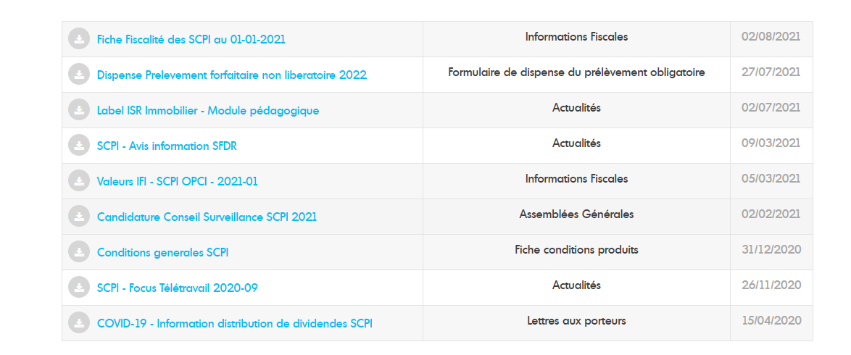 preprod
Immobilier | Onglet Documents | Rivoli Avenir Patrimoine | https://ppr-amundi-immobilier.adsi.amundi.com/immobilier/Local-Content/Producsheet/SCPI/RIVOLI-AVENIR-PATRIMOINE#pills-18887 | Multiple Query avec vue affichant le dernier document correspondant | OK | Bloc derniers documents, remontent automatiquement de la fiche produit Edito via des documents lists associées à ce contenu 5 documents remontent en preprod comme en prod et ce sont les bons
Immobilier | Onglet Documents | Rivoli Avenir Patrimoine | https://ppr-amundi-immobilier.adsi.amundi.com/immobilier/Local-Content/Producsheet/SCPI/RIVOLI-AVENIR-PATRIMOINE#pills-18887 | Query avec vue affichant le type de document | OK | Bloc Tous les documents RAP disponibles, remontent automatiquement de la fiche produit Edito via query contribuée dans ce contenu La liste des docs est bien identique entre preprod et prod |  |  | https://rct-ez-amundi.intramundi.com/immobilier/Common-Content/Public/Edito-Produits/SCPI/RIVOLI-AVENIR-PATRIMOINE/SCPI-RIVOLI-AVENIR-PATRIMOINE
Immobilier | Onglet Documents | Rivoli Avenir Patrimoine | https://ppr-amundi-immobilier.adsi.amundi.com/immobilier/Local-Content/Producsheet/SCPI/RIVOLI-AVENIR-PATRIMOINE#pills-18887 | Query avec vue affichant le type de document | OK | Query dans document list liée dans bloc de frontpage La liste des docs est bien identique entre preprod et prod |  |  | https://rct-ez-amundi.intramundi.com/immobilier/Common-Content/Public/Edito-Produits/SCPI/Documents-generiques-SCPI
Immobilier | Onglet Documents | EDISSIMMO | https://ppr-amundi-immobilier.adsi.amundi.com/immobilier/Local-Content/Producsheet/SCPI/EDISSIMMO | Multiple Query avec vue affichant le dernier document correspondant | OK | Bloc derniers documents, remontent automatiquement de la fiche produit Edito via des documents lists associées à ce contenu 5 docs remontent bien comme attendu et ce sont bien les mêmes entre preprod et prod + téléchargeables
Immobilier | Onglet Documents | EDISSIMMO | https://ppr-amundi-immobilier.adsi.amundi.com/immobilier/Local-Content/Producsheet/SCPI/EDISSIMMO | Query avec vue affichant le type de document | OK | Bloc Tous les documents EDISSIMMO disponibles, remontent automatiquement de la fiche produit Edito via query contribuée dans ce contenu La liste des docs est bien identique entre preprod et prod
Immobilier | Onglet Documents | EDISSIMMO | https://ppr-amundi-immobilier.adsi.amundi.com/immobilier/Local-Content/Producsheet/SCPI/EDISSIMMO | Query avec vue affichant le type de document | OK | Query dans document list liée dans bloc de frontpage La liste des docs est bien identique entre preprod et prod
Immobilier | Onglet Documents | GENEPIERRE | https://ppr-amundi-immobilier.adsi.amundi.com/immobilier/GENEPIERRE | Multiple Query avec vue affichant le dernier document correspondant | OK | Bloc derniers documents, remontent automatiquement de la fiche produit Edito via des documents lists associées à ce contenu 5 docs remontent bien comme attendu et ce sont bien les mêmes entre preprod et prod+ téléchargeables
Immobilier | Onglet Documents | GENEPIERRE | https://ppr-amundi-immobilier.adsi.amundi.com/immobilier/GENEPIERRE | Query avec vue affichant le type de document | OK | Bloc Tous les documents GENEPIERRE disponibles, remontent automatiquement de la fiche produit Edito via query contribuée dans ce contenu La liste des docs est bien identique entre preprod et prod
Immobilier | Onglet Documents | GENEPIERRE | https://ppr-amundi-immobilier.adsi.amundi.com/immobilier/GENEPIERRE | Query avec vue affichant le type de document | OK | Query dans document list liée dans bloc de frontpage La liste des docs est bien identique entre preprod et prod
 |  |  |  |  | OK | Bloc derniers documents, remontent automatiquement de la fiche produit Edito via des documents lists associées à ce contenu 5 docs remontent bien comme attendu et ce sont bien les mêmes entre preprod et prod + téléchargeables
 |  |  |  |  | OK | Bloc Tous les documents OPCIMMO disponibles, remontent automatiquement de la fiche produit Edito via query contribuée dans ce contenu La liste des docs est bien identique entre preprod et prod NB : Le pager ne s'affiche qu'en mode déconnecté donc pas d'écart avec le mode déconnecté de prod
 |  |  |  |  | OK | Iso avec la prod et docs téléchargeables avec id nuxeo 3 docs sur les derniers docs disponibles + 4 docs sur tous les documents disponibles pour Amundi Investissement Forestier on est iso entre preprod et prod et docs téléchargeables |  |  | 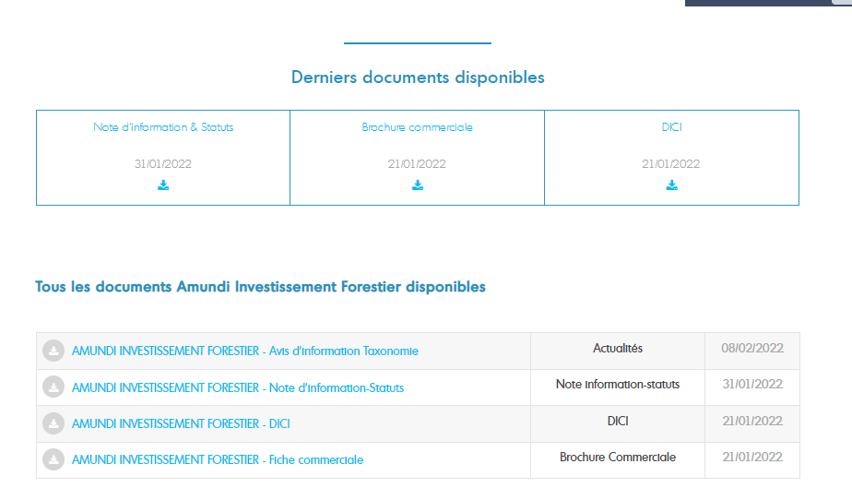
 |  |  |  |  |  | La liste des docs en front correspond bien à la requête rejoué dans le connecteur en BO, mais on a 1 doc de plus en recette vs la preprod Lors de l'import on les a tous passé en FR en disant qu'il fallait modifier manuellement les docs à mettre en anglais et on l'a pas fait en recette. Doc modifié en recette via mise à jour Langue dans Nuxeo -> vidage de cache en BO eZ a bien permis d'actualiser la liste en Front dans la foulée qu'il faudra modifier aussi en prod : Sustainability Risk Analysis https://rct-nuxeo-marketing.intramundi.com/nuxeo/ui/#!/doc/057587e1-a6e9-4b27-ad78-2755bbeffe2f |  | 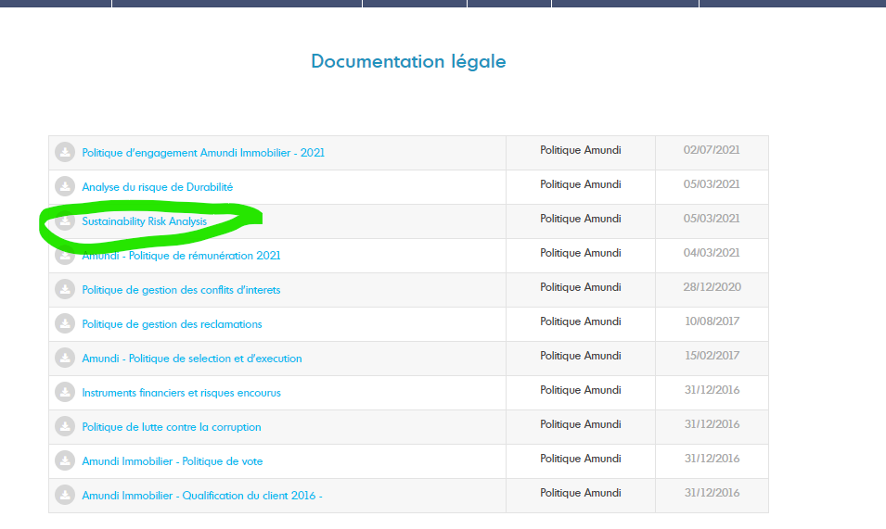
 |  |  |  |  | OK | 9 docs téléchargeables en preprod et iso avec ce qui est en prod 2 queries stockées La première remonte déjà les 9 docs affichés en front |  | 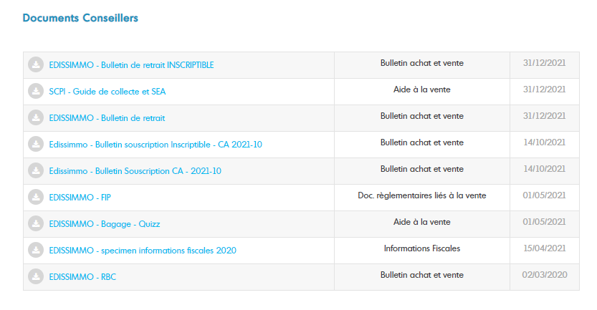
 |  |  |  |  | OK | 10 docs téléchargeables en preprod & iso avec la prod 4 requêtes : requête 1 : 7 docs de type Bulletin-Actualités requête 2 : 0 doc car pas de bulletin Trimestriel pour ces critères requête 3 : 2 docs de type rapport Anuuel requête 4 : 0 doc pour la charte CA avec les autres critères |  |  |  | 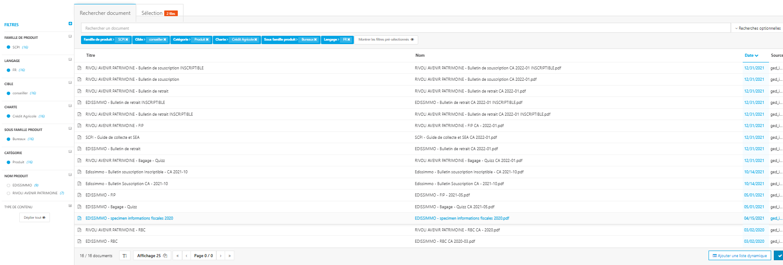
 |  |  |  |  | OK | Liste de 7 docs iso entre preprod et prod modulo l'ordre car des docs qui ont la même date ne s'affichent pas dans le même ordre
 |  |  |  |  | OK | Liste de 14 docs iso entre preprod et prod modulo l'ordre car des docs qui ont la même date ne s'affichent pas dans le même ordre A noter une query en double sur le type de document rapport annuel
 |  |  |  |  | OK | 2 document list avec chacune 1 query remontant 1 seul document, iso entre preprod et prod
 |  |  |  |  | KO | 1 document list remontant les mêmes documents entre preprod et prod, mais la colonne type de doc est renseigné à l'arrivée sur l'onglet avec le premier produit par défaut mais vide si je change de produit -> Utilise étrangement un autre template qu'on doit mettre à jour |  | 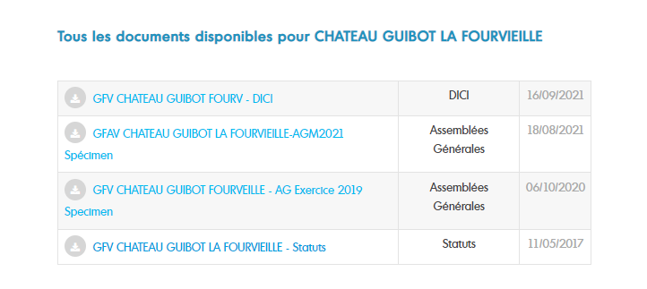 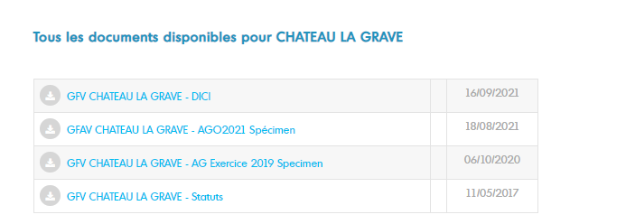
 |  |  |  |  | OK | 4 document list remontant bien chacune le dernier document correspondant à une query Docs remontés iso entre preprod et prod |  | 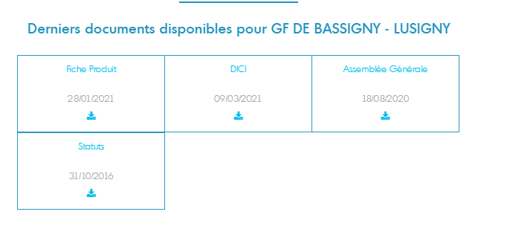
 |  |  |  |  | KO | La query remonte les 5 mêmes documents entre preprod et prod, mais la colonne type de doc est renseigné à l'arrivée sur l'onglet avec le premier produit par défaut mais vide si je change de produit -> Utilise étrangement un autre template qu'on doit mettre à jour |  | 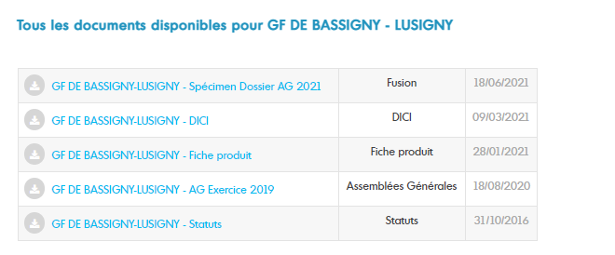 | 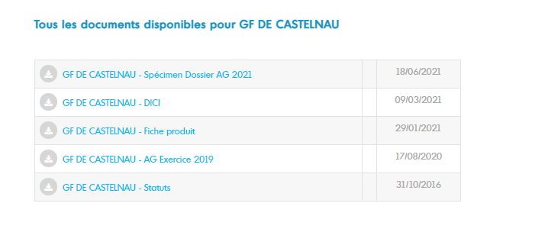
 |  |  |  |  | OK | 10 docs remontés par 3 query différentes 1ière query remonte 4 docs 2ième query remonte 1 docs 3ième query remonte 5 docs iso entre preprod et prod pour ces documents |  | 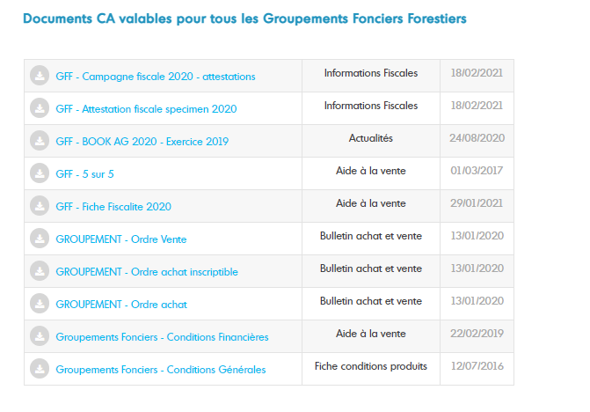
 |  |  |  |  | OK | 2 query remontant 7 docs au total. La première en remonte déjà 6 La seconde en remonte 1 iso entre preprod et prod pour ces documents |  | 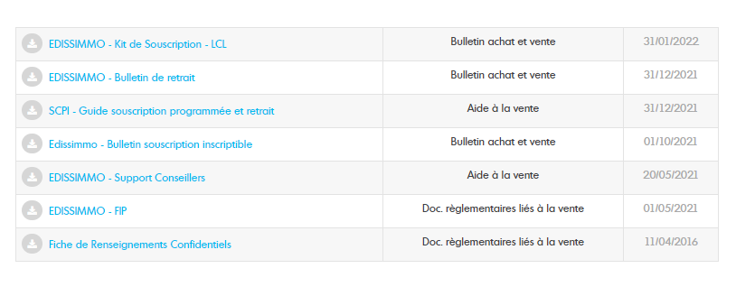
 |  |  |  |  | OK | 3 query remontant chacune 1 doc iso entre preprod et prod pour les documents remontés
 |  |  |  |  | OK | 1ière requêtre remonte 1 doc Ordre achat 2ième requête remontait 0 doc en preprod car toujours associé à sous famille ALL alors que j'ai 2 docs en prod ordre vente et formulaire modif/annulation Modification Requête nécessaire faites pour supprimer la sous famille à ALL |  |  | Avant : Après :
 |  |  |  |  | OK | Pas d'écart entre preprod et prod et docs téléchargeables en recette donc RAS |  | 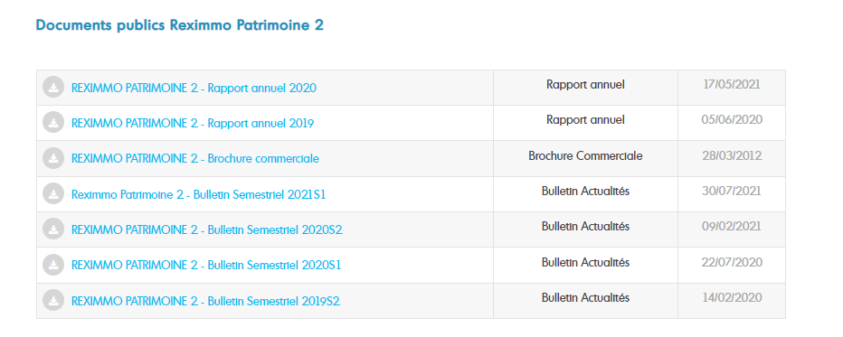
 |  |  |  |  |  | 5 queries différentes affichant le dernier doc de chaque type. Comportement Iso entre recette et preprod et doc téléchargeables. |  | 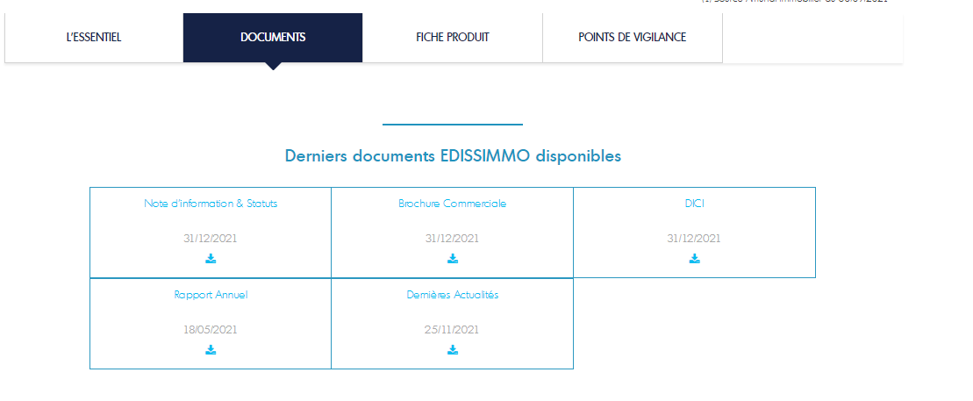
 |  |  |  |  |  | 14 docs en recette et en preprod et téléchargeables en recette avec id nuxeo donc ok |  | 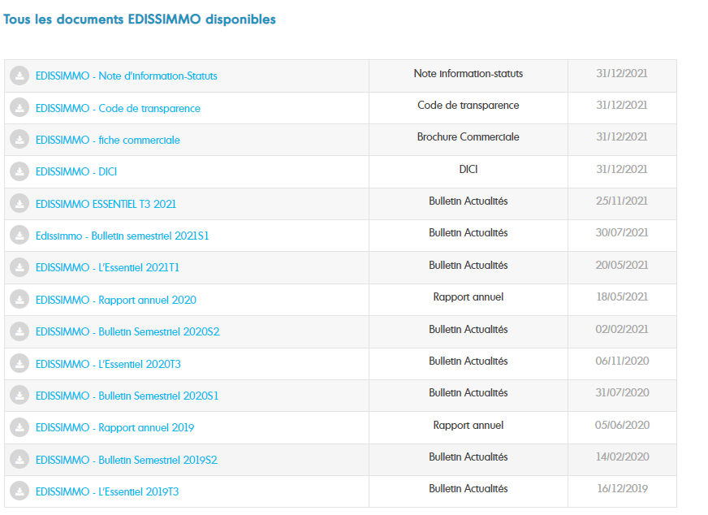

Sous famille ALL
...
 |  | Sous famille concernée | Avant modif | comportement query | MAJ livré | url prd | Comportement prod après livraison mise à jour | Bilan
 |  | Non concerné
...
 |  | Sous famille concernée | Avant modif | comportement query | MAJ livré | url prd | Comportement prod après livraison mise à jour | Bilan
 |  | Non concerné
...
 |  | Sous famille concernée | Avant modif | comportement query | MAJ livré | url prd | Comportement prod après livraison mise à jour | Bilan
21306 |  | Non concerné
...
 |  | Sous famille concernée | Avant modif | comportement query | MAJ livré | url prd | Comportement prod après livraison mise à jour | Bilan
 | https://ppr-amundi-immobilier.adsi.amundi.com/extranet/Amundi-Defi-Foncier/Conseillers/document-lists-Conseillers-Defi-Foncier/documents-Conseillers-LCL-Defi-Foncier | Toujours concerné ALL |  | 2 docs remontés par la première requête 2 docs remontés par la 2nde requête à modifier -> MAJ | MAJ livré | https://www.amundi-immobilier.com/extranet/Amundi-Defi-Foncier/Conseillers/document-lists-Conseillers-Defi-Foncier/documents-Conseillers-LCL-Defi-Foncier |  | Preprod et prod iso après livraison avec 4 docs
21307 |  | Toujours concerné ALL
21348 | https://ppr-amundi-immobilier.adsi.amundi.com/extranet/Amundi-Defi-Foncier-2/Conseillers/document-lists-Conseillers-Defi-2/documents-Conseillers-CA-Defi-Foncier-2 | Toujours concerné ALL |  | 6 docs remontés par la première requête à modifier -> MAJ 5 docs remontés par la 2nde requête 3 docs remontés par la dernière requête à modifier -> MAJ | MAJ livré | https://www.amundi-immobilier.com/extranet/Amundi-Defi-Foncier-2/Conseillers/document-lists-Conseillers-Defi-2/documents-Conseillers-CA-Defi-Foncier-2 | 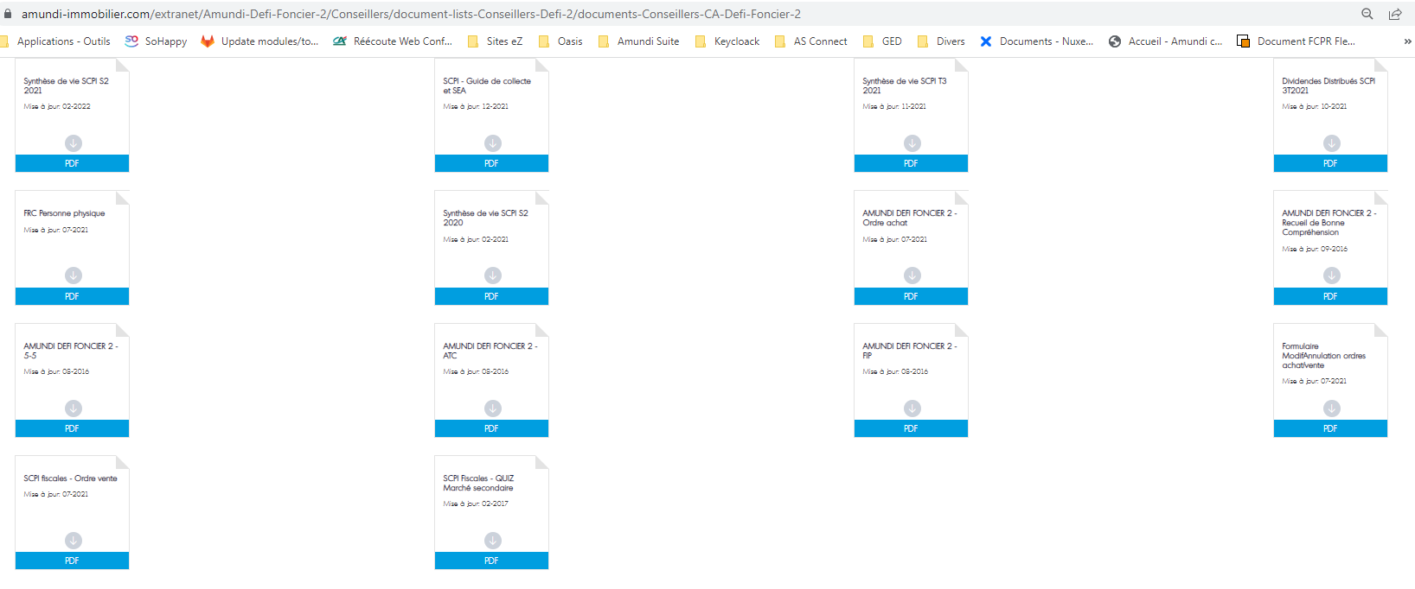 | 14 docs en preprod & prod après livraison
 |  | Toujours concerné ALL
 |  | Toujours concerné ALL
 |  | Toujours concerné ALL | 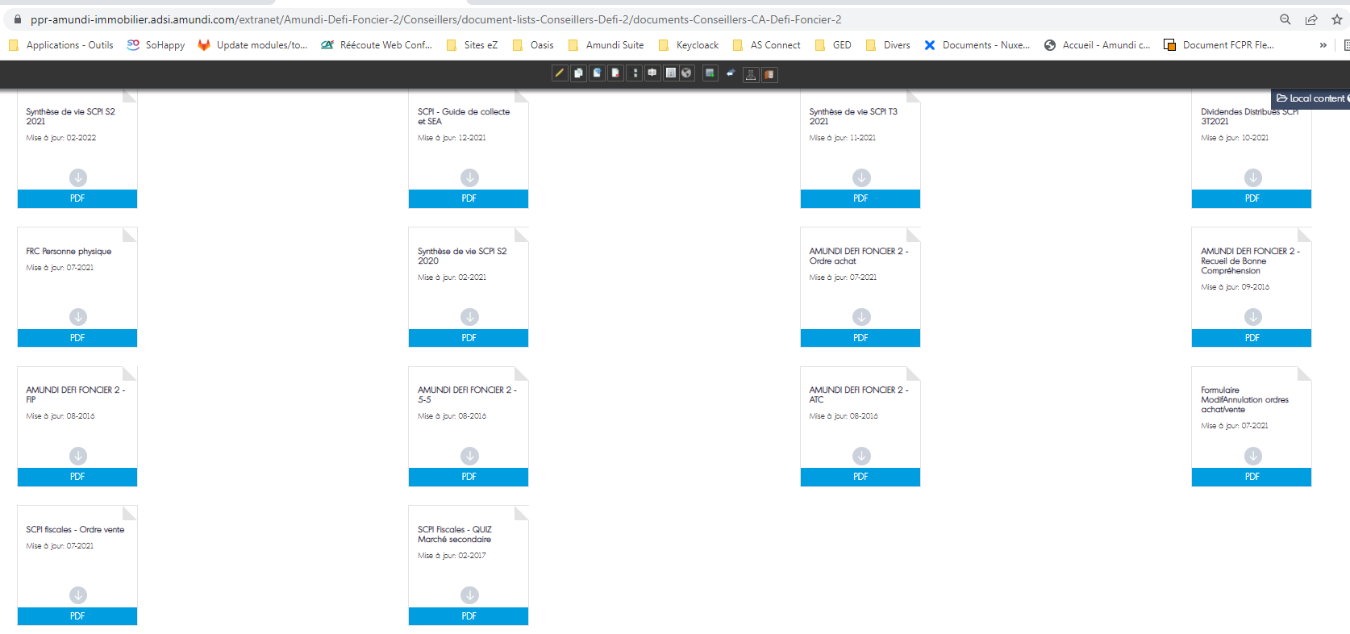
21464 |  | A modifier
...
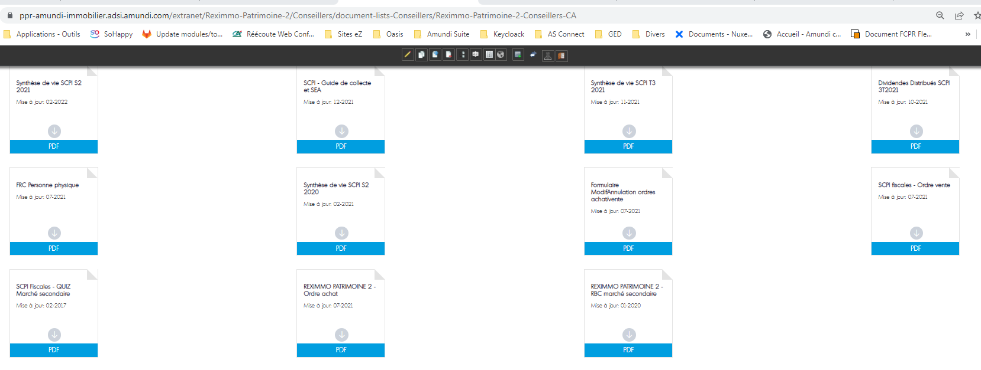
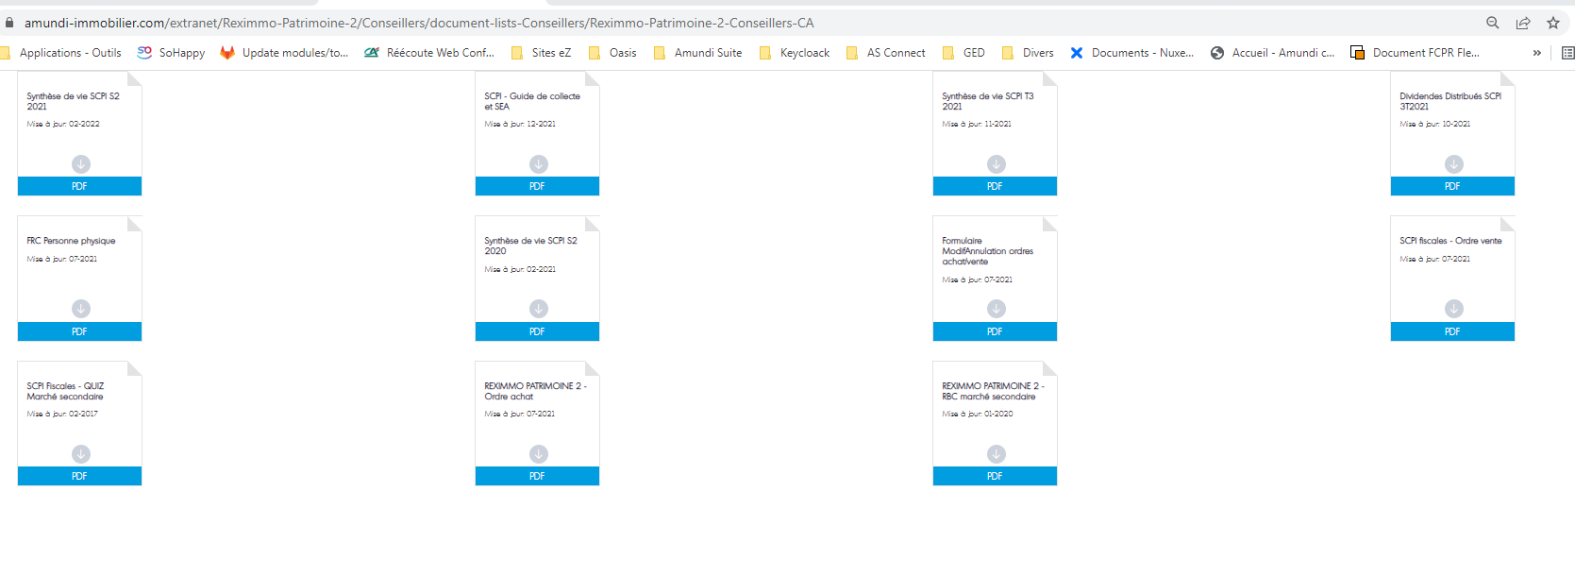
 |  | Sous famille concernée | Avant modif | comportement query | MAJ livré | url prd | Comportement prod après livraison mise à jour | Bilan
21469
 |  | A modifier
 | https://ppr-amundi-immobilier.adsi.amundi.com/extranet/Reximmo-Patrimoine-2/Conseillers/document-lists-Conseillers/Reximmo-Patrimoine-2-Conseillers-CA | Toujours concerné ALL |  | 6 docs remontés par la première requête à modifier -> MAJ 3 docs remontés par la seconde requête à modifier -> MAJ 2 docs remontés avec la dernière requête | MAJ livré | https://www.amundi-immobilier.com/extranet/Reximmo-Patrimoine-2/Conseillers/document-lists-Conseillers/Reximmo-Patrimoine-2-Conseillers-CA |  | 14 docs en preprod & prod après livraison
21497 |  | Toujours concerné ALL
 |  | Toujours concerné ALL
21498 |  | A modifier
...
 |  | Sous famille concernée | Avant modif | comportement query | MAJ livré | url prd | Comportement prod après livraison mise à jour | Bilan
21519
 |  | A modifier
21520 |  | Toujours concerné ALL
 |  | Toujours concerné ALL
 | https://ppr-amundi-immobilier.adsi.amundi.com/extranet/Reximmo-Patrimoine-3/Conseillers/document-lists-Conseillers/Reximmo-Patrimoine-3-Conseillers-LCL | Toujours concerné ALL |  | 1 doc remonté avec la 1ière requête 2 docs remontés avec la dernière requête à modifier -> MAJ | MAJ livré | https://www.amundi-immobilier.com/extranet/Reximmo-Patrimoine-3/Conseillers/document-lists-Conseillers/Reximmo-Patrimoine-3-Conseillers-LCL |  | 3 docs en preprod & prod après livraison
21531
...
 |  | Sous famille concernée | Avant modif | comportement query | MAJ livré | url prd | Comportement prod après livraison mise à jour | Bilan
21532
...
 |  | Sous famille concernée | Avant modif | comportement query | MAJ livré | url prd | Comportement prod après livraison mise à jour | Bilan
21577
...
 |  | Sous famille concernée | Avant modif | comportement query | MAJ livré | url prd | Comportement prod après livraison mise à jour | Bilan
21590
...
 |  | Sous famille concernée | Avant modif | comportement query | MAJ livré | url prd | Comportement prod après livraison mise à jour | Bilan
21635
21636
21652
...
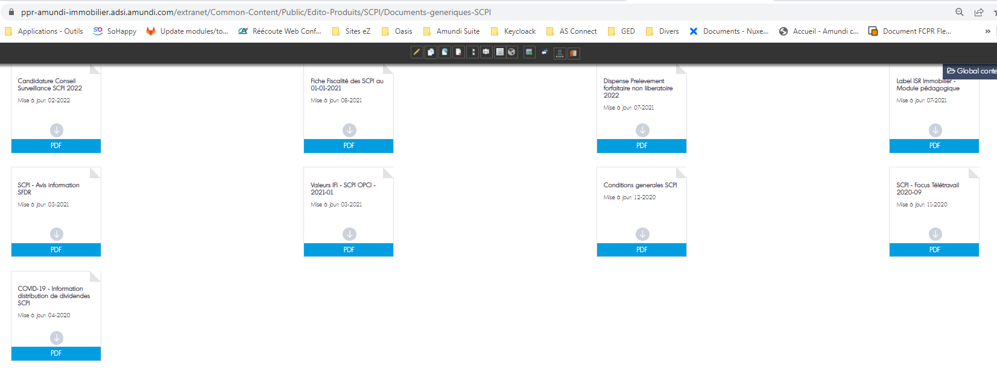
 |  | Sous famille concernée | Avant modif | comportement query | MAJ livré | url prd | Comportement prod après livraison mise à jour | Bilan
 | https://ppr-amundi-immobilier.adsi.amundi.com/extranet/Common-Content/Public/Edito-Produits/SCPI/Documents-generiques-SCPI | Toujours concerné ALL |  | 9 docs remontés par la requête à modifier | MAJ livré | https://www.amundi-immobilier.com/extranet/Common-Content/Public/Edito-Produits/SCPI/Documents-generiques-SCPI |  | 9 docs en preprod & prod après livraison
21721 |  | Toujours concerné ALL
 |  | Toujours concerné ALL
 |  | Toujours concerné ALL
 |  | Toujours concerné ALL
 | https://ppr-amundi-immobilier.adsi.amundi.com/extranet/Amundi-Defi-Foncier-2/Conseillers/document-lists-Conseillers-Defi-2/Documents-Conseillers-LCL-Defi-Foncier-2 | Toujours concerné ALL |  | 2 docs remontés par la requête à modifier -> MAJ | MAJ livré | https://www.amundi-immobilier.com/extranet/Amundi-Defi-Foncier-2/Conseillers/document-lists-Conseillers-Defi-2/Documents-Conseillers-LCL-Defi-Foncier-2 |  | 2 docs en preprod & prod après livraison
21727 |  | Toujours concerné ALL
 |  | Toujours concerné ALL
21758
22254
22332
22334

Toutes les SCPI Fiscales -
...
urls preprod object id | Toujours utilisé ? | urls BO preprod | urls FO preprod | url FO Prod | Nbre de doc remonté | Restitution front preprod avant mise à jour | Restitution front prod après mise à jour & vidage de cache
https://ppr-amundi-immobilier.adsi.amundi.com/immobilier_admin/content/edit/21306 | Toujours concerné | https://ppr-amundi-immobilier.adsi.amundi.com/immobilier_admin/Sites/Extranet-Immobilier/Amundi-Defi-Foncier/Conseillers/document-lists-Conseillers-Defi-Foncier/documents-Conseillers-CA-Defi-Foncier | https://ppr-amundi-immobilier.adsi.amundi.com/extranet/Amundi-Defi-Foncier/Conseillers/document-lists-Conseillers-Defi-Foncier/documents-Conseillers-CA-Defi-Foncier | https://www.amundi-immobilier.com/extranet/Amundi-Defi-Foncier/Conseillers/document-lists-Conseillers-Defi-Foncier/documents-Conseillers-CA-Defi-Foncier | 2 docs remontent pour la première requête 3 docs remontent pour la 2nde requête à modifier
https://ppr-amundi-immobilier.adsi.amundi.com/immobilier_admin/content/edit/21307 | Toujours concerné | https://ppr-amundi-immobilier.adsi.amundi.com/immobilier_admin/Sites/Extranet-Immobilier/Amundi-Defi-Foncier/Conseillers/document-lists-Conseillers-Defi-Foncier/documents-Conseillers-LCL-Defi-Foncier | https://ppr-amundi-immobilier.adsi.amundi.com/extranet/Amundi-Defi-Foncier/Conseillers/document-lists-Conseillers-Defi-Foncier/documents-Conseillers-LCL-Defi-Foncier | https://www.amundi-immobilier.com/extranet/Amundi-Defi-Foncier/Conseillers/document-lists-Conseillers-Defi-Foncier/documents-Conseillers-LCL-Defi-Foncier | 1 doc remonte pour la première requête 2 docs remontent pour la 2nde requête à modifier
https://ppr-amundi-immobilier.adsi.amundi.com/immobilier_admin/content/edit/21348 | Toujours concerné | https://ppr-amundi-immobilier.adsi.amundi.com/immobilier_admin/Sites/Extranet-Immobilier/Amundi-Defi-Foncier-2/Conseillers/document-lists-Conseillers-Defi-2/documents-Conseillers-CA-Defi-Foncier-2 | https://ppr-amundi-immobilier.adsi.amundi.com/extranet/Amundi-Defi-Foncier-2/Conseillers/document-lists-Conseillers-Defi-2/documents-Conseillers-CA-Defi-Foncier-2 | https://www.amundi-immobilier.com/extranet/Amundi-Defi-Foncier-2/Conseillers/document-lists-Conseillers-Defi-2/documents-Conseillers-CA-Defi-Foncier-2 | 5 docs remontent pour la première requête 5 docs remontent pour la 2nde requête 3 docs remontent pour la 3ieme requête à modifier | 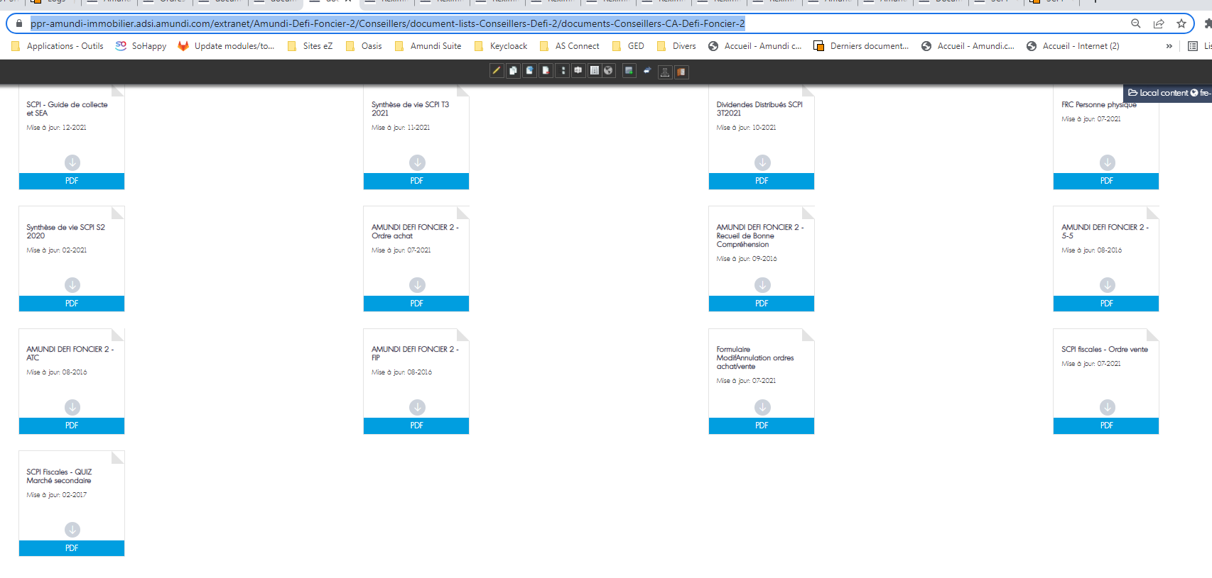 | 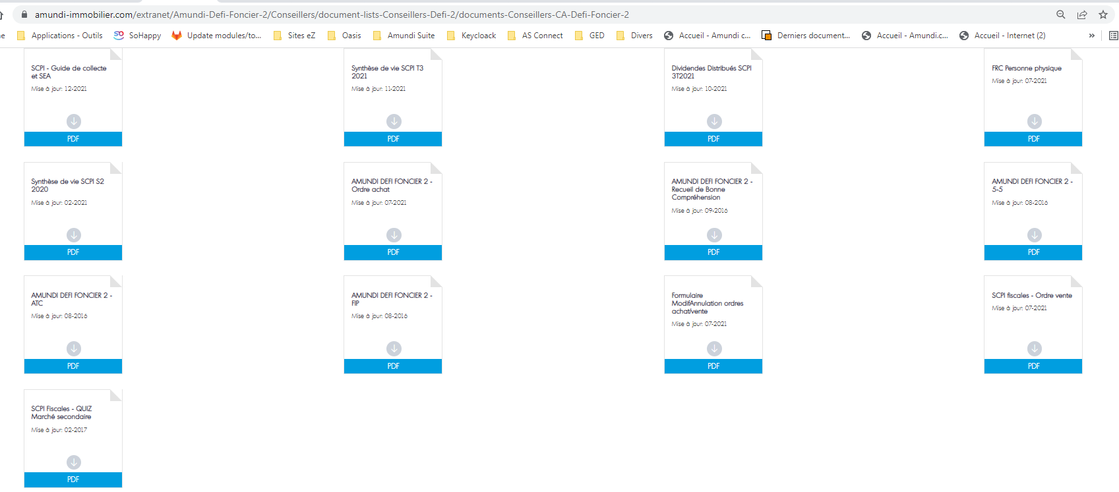
https://ppr-amundi-immobilier.adsi.amundi.com/immobilier_admin/content/edit/21464 | Toujours concerné | https://ppr-amundi-immobilier.adsi.amundi.com/immobilier_admin/Sites/Extranet-Immobilier/Reximmo-Patrimoine/Conseillers/document-lists-Conseillers/Reximmo-Patrimoine-Conseillers-CA | https://ppr-amundi-immobilier.adsi.amundi.com/extranet/Reximmo-Patrimoine/Conseillers/document-lists-Conseillers/Reximmo-Patrimoine-Conseillers-CA | https://www.amundi-immobilier.com/extranet/Reximmo-Patrimoine/Conseillers/document-lists-Conseillers/Reximmo-Patrimoine-Conseillers-CA | 2 docs remontent pour la première requête 1 doc remonte pour la 2nde requête 3 docs remontent pour la 3ième requête à modifier
https://ppr-amundi-immobilier.adsi.amundi.com/immobilier_admin/content/edit/21469 | Toujours concerné | https://ppr-amundi-immobilier.adsi.amundi.com/immobilier_admin/Sites/Extranet-Immobilier/Reximmo-Patrimoine/Conseillers/document-lists-Conseillers/Reximmo-Patrimoine-Conseillers-LCL | https://ppr-amundi-immobilier.adsi.amundi.com/extranet/Reximmo-Patrimoine/Conseillers/document-lists-Conseillers/Reximmo-Patrimoine-Conseillers-LCL | https://www.amundi-immobilier.com/extranet/Reximmo-Patrimoine/Conseillers/document-lists-Conseillers/Reximmo-Patrimoine-Conseillers-LCL | 0 doc avec la première requête 2 docs avec la 2nde requête à modifier
https://ppr-amundi-immobilier.adsi.amundi.com/immobilier_admin/content/edit/21497 | Toujours concerné | https://ppr-amundi-immobilier.adsi.amundi.com/immobilier_admin/Sites/Extranet-Immobilier/Reximmo-Patrimoine-2/Conseillers/document-lists-Conseillers/Reximmo-Patrimoine-2-Conseillers-CA | https://ppr-amundi-immobilier.adsi.amundi.com/extranet/Reximmo-Patrimoine-2/Conseillers/document-lists-Conseillers/Reximmo-Patrimoine-2-Conseillers-CA | https://www.amundi-immobilier.com/extranet/Reximmo-Patrimoine-2/Conseillers/document-lists-Conseillers/Reximmo-Patrimoine-2-Conseillers-CA | 5 docs remontent pour la première requête 3 docs remontent avec la 2nde requête à modifier 2 docs remontent avec la dernière requête | 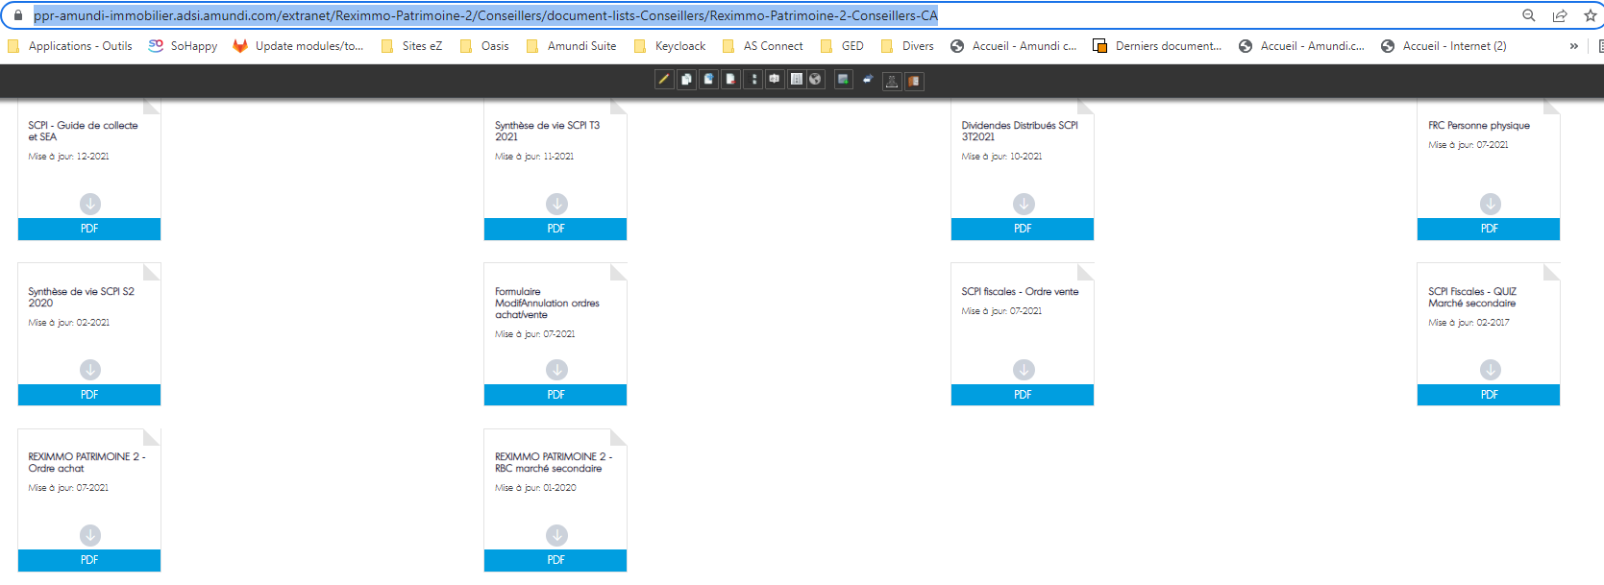 | 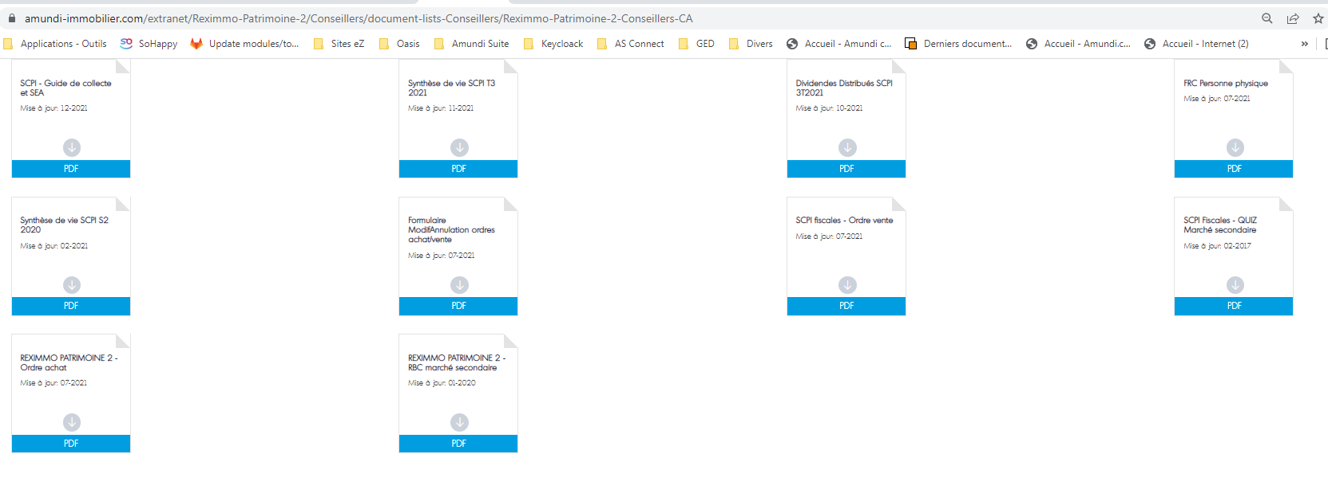
https://ppr-amundi-immobilier.adsi.amundi.com/immobilier_admin/content/edit/21498 | Toujours concerné | https://ppr-amundi-immobilier.adsi.amundi.com/immobilier_admin/Sites/Extranet-Immobilier/Reximmo-Patrimoine-2/Conseillers/document-lists-Conseillers/Reximmo-Patrimoine-2-Conseillers-LCL | https://ppr-amundi-immobilier.adsi.amundi.com/extranet//Reximmo-Patrimoine-2/Conseillers/document-lists-Conseillers/Reximmo-Patrimoine-2-Conseillers-LCL | https://www.amundi-immobilier.com/extranet/Reximmo-Patrimoine-2/Conseillers/document-lists-Conseillers/Reximmo-Patrimoine-2-Conseillers-LCL | 1 doc remonte pour la première requête 2 docs remontent pour la 2nde requête à modifier
https://ppr-amundi-immobilier.adsi.amundi.com/immobilier_admin/content/edit/21519 | Toujours concerné | https://ppr-amundi-immobilier.adsi.amundi.com/immobilier_admin/Sites/Extranet-Immobilier/Reximmo-Patrimoine-3/Conseillers/document-lists-Conseillers/Reximmo-Patrimoine-3-Conseillers-CA | https://ppr-amundi-immobilier.adsi.amundi.com/extranet/Reximmo-Patrimoine-3/Conseillers/document-lists-Conseillers/Reximmo-Patrimoine-3-Conseillers-CA | https://www.amundi-immobilier.com/extranet/Reximmo-Patrimoine-3/Conseillers/document-lists-Conseillers/Reximmo-Patrimoine-3-Conseillers-CA | 1 doc remonte pour la première requête 3 docs remontent pour la 2nde requête à modifier 5 docs remontent pour la 3ieme requête | 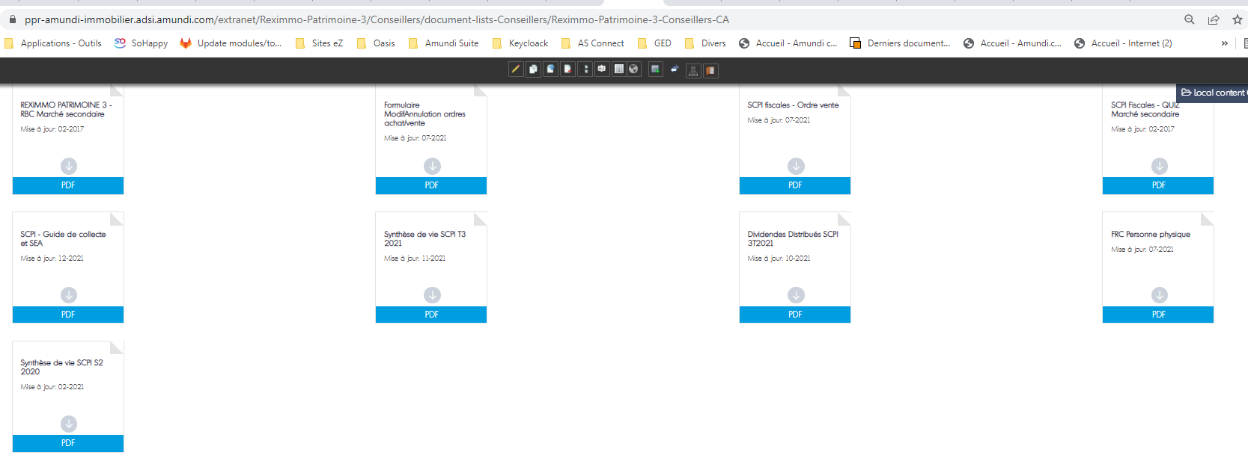 | 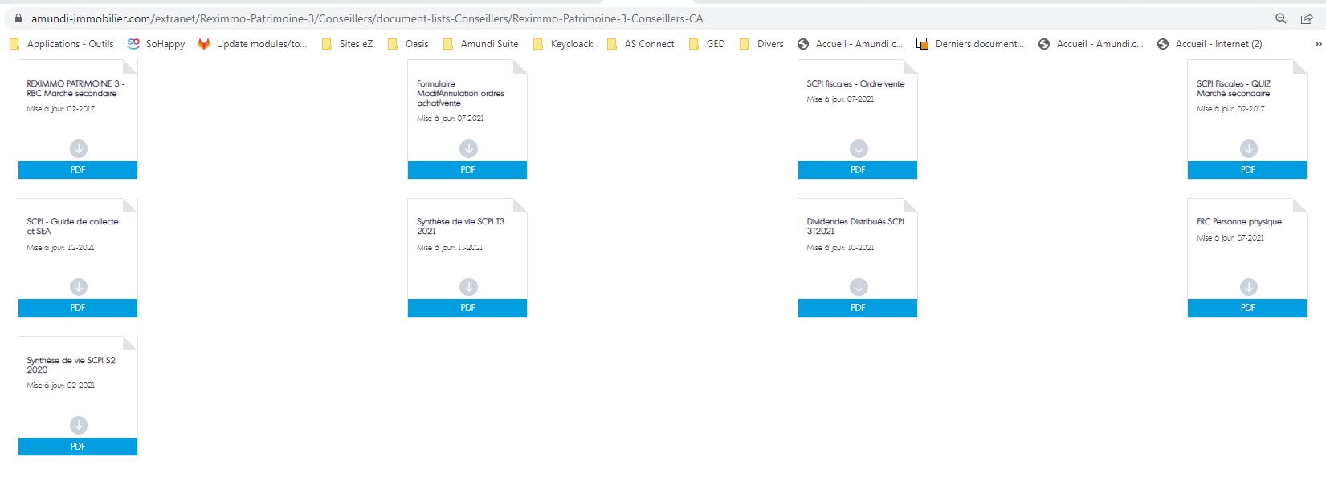
https://ppr-amundi-immobilier.adsi.amundi.com/immobilier_admin/content/edit/21520 | Toujours concerné | https://ppr-amundi-immobilier.adsi.amundi.com/immobilier_admin/Sites/Extranet-Immobilier/Reximmo-Patrimoine-3/Conseillers/document-lists-Conseillers/Reximmo-Patrimoine-3-Conseillers-LCL | https://ppr-amundi-immobilier.adsi.amundi.com/extranet/Reximmo-Patrimoine-3/Conseillers/document-lists-Conseillers/Reximmo-Patrimoine-3-Conseillers-LCL | https://www.amundi-immobilier.com/extranet/Reximmo-Patrimoine-3/Conseillers/document-lists-Conseillers/Reximmo-Patrimoine-3-Conseillers-LCL | 1 doc remonte avec la première requête 2 docs remontent pour la 2nd requête à modifier
https://ppr-amundi-immobilier.adsi.amundi.com/immobilier_admin/content/edit/21531 | Toujours concerné | https://ppr-amundi-immobilier.adsi.amundi.com/immobilier_admin/Sites/Extranet-Immobilier/Reximmo-Patrimoine-4/Conseillers/documents-lists-Conseillers/Reximmo-Patrimoine-4-Conseillers-CA | https://ppr-amundi-immobilier.adsi.amundi.com/extranet/Reximmo-Patrimoine-4/Conseillers/documents-lists-Conseillers/Reximmo-Patrimoine-4-Conseillers-CA | https://www.amundi-immobilier.com/extranet/Reximmo-Patrimoine-4/Conseillers/documents-lists-Conseillers/Reximmo-Patrimoine-4-Conseillers-CA | 2 docs remontent avec la première requête 3 docs remontent avec la 2nde requête à modifier 5 docs remontent avec la 3ieme requête | 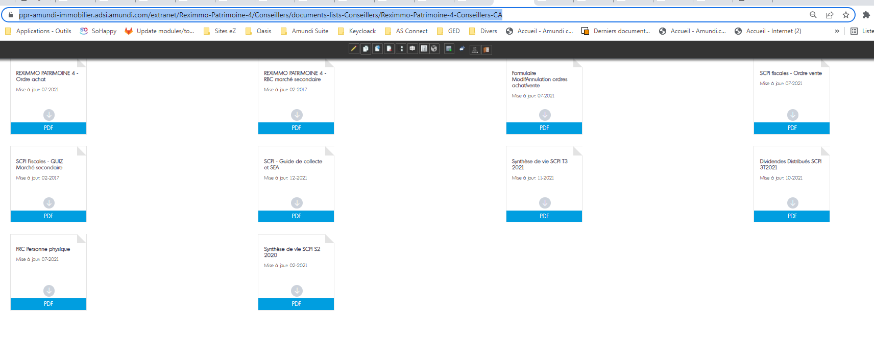 | 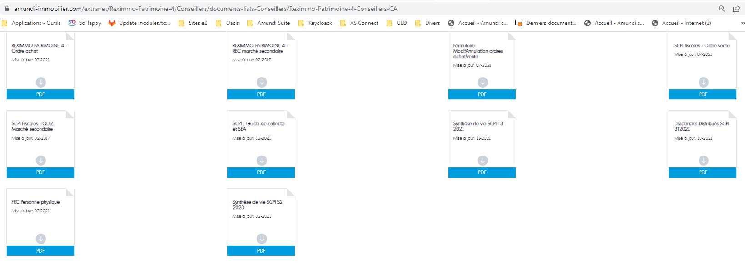
https://ppr-amundi-immobilier.adsi.amundi.com/immobilier_admin/content/edit/21532 | Toujours concerné | https://ppr-amundi-immobilier.adsi.amundi.com/immobilier_admin/Sites/Extranet-Immobilier/Reximmo-Patrimoine-4/Conseillers/documents-lists-Conseillers/Reximmo-Patrimoine-4-Conseillers-LCL | https://ppr-amundi-immobilier.adsi.amundi.com/extranet/Reximmo-Patrimoine-4/Conseillers/documents-lists-Conseillers/Reximmo-Patrimoine-4-Conseillers-LCL | https://www.amundi-immobilier.com/extranet/Reximmo-Patrimoine-4/Conseillers/documents-lists-Conseillers/Reximmo-Patrimoine-4-Conseillers-LCL | 1 doc remonte avec la première requête 2 docs remontent pour la 2nd requête à modifier
https://ppr-amundi-immobilier.adsi.amundi.com/immobilier_admin/content/edit/21548 | Toujours concerné | https://ppr-amundi-immobilier.adsi.amundi.com/immobilier_admin/Sites/Extranet-Immobilier/Amundi-Selection-Logement/Conseillers/document-lists-Conseillers/Amundi-Selection-Logement-Conseillers-CA | https://ppr-amundi-immobilier.adsi.amundi.com/extranet/Amundi-Selection-Logement/Conseillers/document-lists-Conseillers/Amundi-Selection-Logement-Conseillers-CA | https://www.amundi-immobilier.com/extranet/Amundi-Selection-Logement/Conseillers/document-lists-Conseillers/Amundi-Selection-Logement-Conseillers-CA | 3 docs remontent avec la première requête 3 docs remontent pour la 2nde requête à modifier 5 docs remontent avec la 3ieme requête | 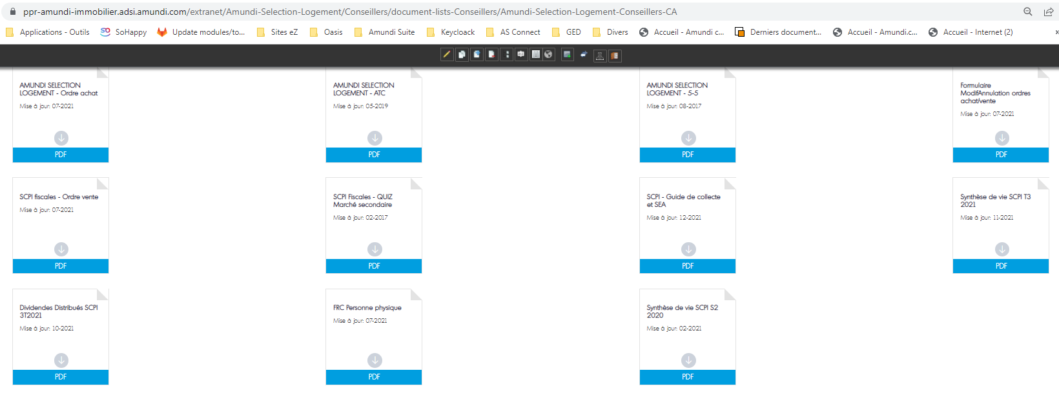 | 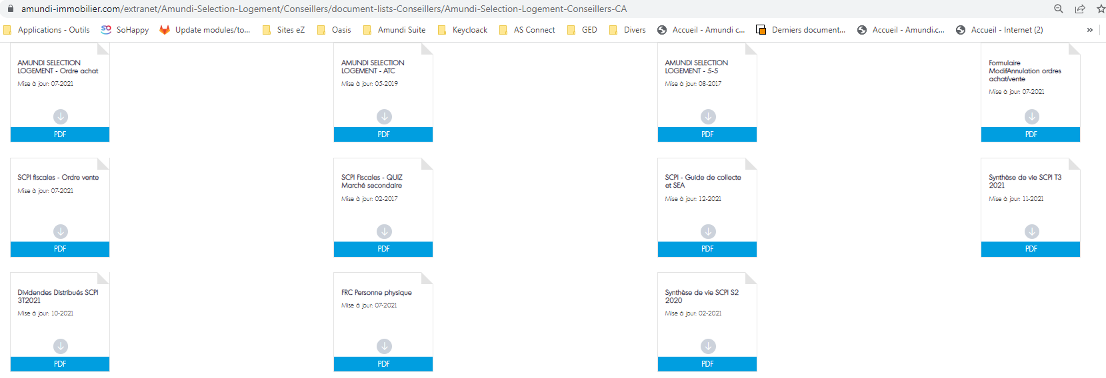
https://ppr-amundi-immobilier.adsi.amundi.com/immobilier_admin/content/edit/21554 | Toujours concerné | https://ppr-amundi-immobilier.adsi.amundi.com/immobilier_admin/Sites/Extranet-Immobilier/Amundi-Selection-Logement/Conseillers/document-lists-Conseillers/Amundi-Selection-Logement-Conseillers-LCL | https://ppr-amundi-immobilier.adsi.amundi.com/extranet/Amundi-Selection-Logement/Conseillers/document-lists-Conseillers/Amundi-Selection-Logement-Conseillers-LCL | https://www.amundi-immobilier.com/extranet/Amundi-Selection-Logement/Conseillers/document-lists-Conseillers/Amundi-Selection-Logement-Conseillers-LCL | 1 doc remonte avec la première requête 2 docs remontent pour la 2nd requête à modifier
https://ppr-amundi-immobilier.adsi.amundi.com/immobilier_admin/content/edit/21727 | Toujours concerné | https://ppr-amundi-immobilier.adsi.amundi.com/immobilier_admin/Sites/Extranet-Immobilier/Amundi-Defi-Foncier-2/Conseillers/document-lists-Conseillers-Defi-2/Documents-Conseillers-LCL-Defi-Foncier-2 | https://ppr-amundi-immobilier.adsi.amundi.com/extranet/Amundi-Defi-Foncier-2/Conseillers/document-lists-Conseillers-Defi-2/Documents-Conseillers-LCL-Defi-Foncier-2 | https://www.amundi-immobilier.com/extranet/Amundi-Defi-Foncier-2/Conseillers/document-lists-Conseillers-Defi-2/Documents-Conseillers-LCL-Defi-Foncier-2 | 2 docs remontent avec la requête à modifier

